抽卡
普通、阵营、友情抽卡功能

界面

普通抽界面说明 |  |  |  |  |  |  |  | 普通抽卡界面
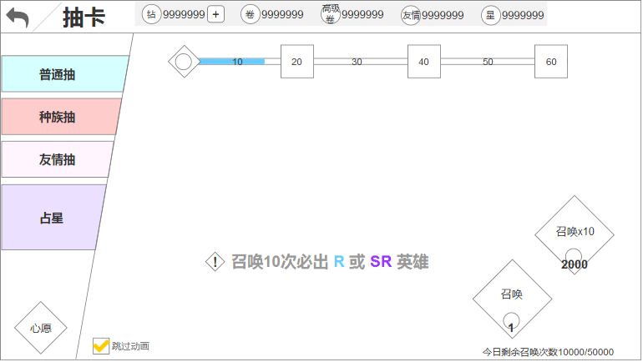
1.界面信息解释：
 | a.常驻4个页签（有开放条件）
 | b.顶部常驻5种资源
 | c.除占星外，每个抽卡页面都有上部都有抽卡次数进度奖励宝箱
 | d.左下角心愿按钮，点击打开心愿界面
 | e.左下跳过动画选项（有开启条件）
 | f.中部文字
 | g.右侧两个抽卡按钮
 | h.按钮下方显示今日剩余召唤次数

2.操作：
 | a.点击页签，切换抽卡
 | b.点击奖励宝箱，弹出奖励tips
 | c.点击心愿，弹出心愿界面
 | d.点击中部叹号，弹出抽卡概率tips
 | e.点击跳过动画选项
 | f.点击召唤，进入抽卡动画界面

3.边界：
 | a.红点：
 |  | -各个抽卡卷数量达到10时，对应页签、召唤10次按钮显示红点
 |  | -有未设置的心愿英雄时，心愿按钮显示红点
 | b.抽卡卷不足时，弹出获取途径界面
 | c.钻石不足时弹出去充值确认弹窗
 | d.每日抽卡次数达到上限时，给予通用提示
 | e.单抽、十连抽，消耗货币不足时，红字显示

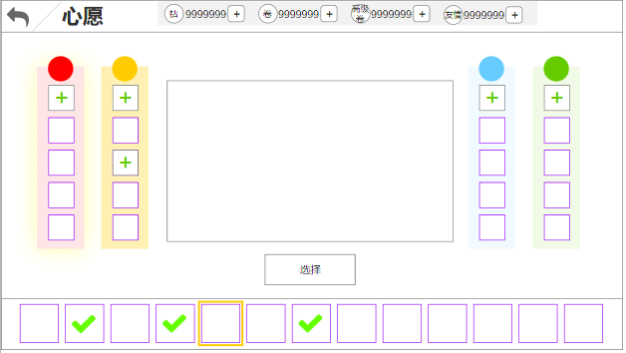
心愿界面说明 |  |  |  |  |  |  |  | 心愿界面
1.界面信息：
 | a.界面上部分左右两侧分别是4阵营面板，每个有5个槽位
 | b.每个槽位，已选择心愿英雄，显示此英雄头像，没选择则显示为‘+’
 | c.点击任意面板/槽位，此面板显示选中状态
 | d.以选择的心愿英雄，在下排英雄头像上显示‘✓’icon
 | e.下排英雄头像，显示当前游戏版本对应阵营的所有英雄
 | f.此界面选择任意英雄，中部显示该英雄的假战斗场景

2.界面操作：
 | b.点击任意面板，下行头像显示切换为此阵营的英雄头像
 | c.点击任意英雄头像，中部显示此英雄的假战斗
 | d.点击中部选择按钮，将此英雄确定为心愿英雄
 | e.若选择的英雄已经是心愿英雄，则选择按钮变为取消

规则

功能开启
1.普通抽、种族抽、友情抽开启条件 = 【open表Gacha】
2.心愿功能开启 = 【open表GachaWish】

通用规则
1.界面入口：在主界面点击【抽卡建筑】打开

2.每个类型的抽卡都有2个方式，单抽、十连抽，条件如下：
 | a.单抽：需求的抽卡资源 = 【‘Gacha’表'cost'字段】
 |  | -普通抽、占星可以通过消耗钻石进行，所以在抽卡时，需要优先消耗卷，再消耗钻石
 | b.十连抽：需求的抽卡资源 = 【‘Gacha’表'cost10'字段】
 |  | -普通抽、占星需要优先消耗卷，再消耗钻石
 |  | -普通抽、占星的卷不足10个时，显示钻石消耗

3.点击叹号，弹出本页签抽卡概率弹窗：
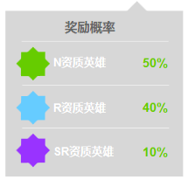

 | a.此概率为显示概率，不等于实际概率
 | b.普通抽、友情抽、阵营抽，展示概率 = 【‘Gacha’表'displayP'字段】
 | c.占星的展示概率 = 【‘Gacha_High’表'displayP'字段】
 | d.标题描述 = 【tid#Gacha001】
 | e.绿资质描述 = 【tid#Gacha002】
 | f.蓝资质描述 = 【tid#Gacha003】
 | g.紫资质描述 = 【tid#Gacha004】

4.普通抽、占星的每日召唤次数有上限：
 | a.普通抽每日上限 = 【setting表GachaNumLimitA】
 |  | -每日抽卡上限描述 = 【tid#Gacha013】
 | b.占星每日上限 = 【setting表GachaNumLimitB】
 |  | -抽卡达到上限后，再次进行抽卡操作，给予系统提示 = 【tid#Gacha005】

5.中部文字描述：
 | a.普通抽、友情抽文字描述 = 【tid#Gacha006】
 | b.阵营抽的文字描述 = 【tid#Gacha007、tid#Gacha008、tid#Gacha009、tid#Gacha010】

6.心愿英雄排序：
 | a.4阵营心愿面板从上至下依次设置
 | b.下排英雄按照英雄序列id排序

7.跳过动画：抽卡次数达到【setting表GachaSkip】时，开启跳过动画功能，勾选后之后的抽卡跳过动画直接出结果

8.抽卡次数奖励：普通抽、阵营抽、友情丑，抽卡次数每达到一定额度即可领取奖励（共同累计1个值，在这3个抽卡界面哪个都可以领奖）
 | a.积分奖励会根据关卡进度而变化 = 【Gacha_Reward表stageLimit】
 | b.领取奖励需要的次数 = 【Gacha_Reward表number】，奖励每4次为1轮，1轮后再重新开始计数
 | c.奖励内容会变化 = 【Gacha_Reward表stageLimit】
 | d.点击阶段奖励图标，弹出奖励tips
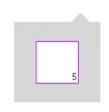

 |  | -在tips上点击icon，弹出奖励详情弹窗（详情具体内容等背包设计完成）
 | e.抽卡次数包装 = 抽卡积分

9.抽卡条件，所有类型抽卡通用
 | a..资源满足条件
 | b.抽卡次数满足条件（若没有次数限制则无视）
 | c.英雄列表是否还有槽位
 |  | -如果没有槽位，弹出如下通用弹窗
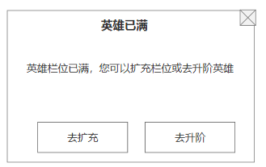

 |  | -点击去升阶，跳转至英雄升阶界面
 |  | -点击去扩充，跳转至英雄列表界面，并自动弹出购买格子弹窗

10.抽卡计数：
 | a.普通抽、友情抽、占星，这3个类型需要单独走各自的计数
 | b.阵营抽的4个阵营走同一个计数

阵营抽规则 |  |  |  |  |  |  |  | 阵营抽界面
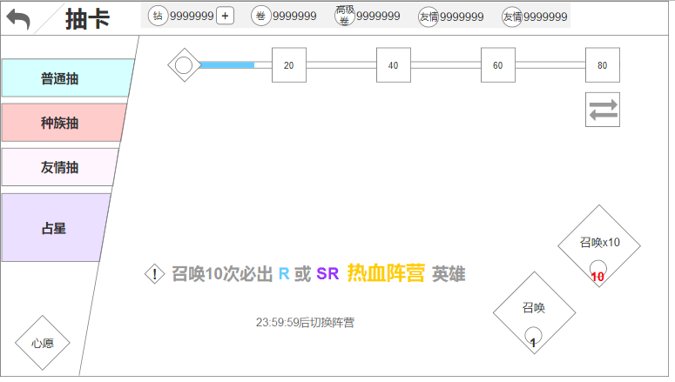
1.对比普通抽的差异
 | a.增加阵营切换按钮
 | b.中部文字描述差异
 | c.奖励概率不同
 | d.添加阵营切换倒计时

2.背景图，阵营抽有4张背景图，分别对应4个阵营（写死即可）

3.全服统一显示，整体切换阵营
 | a.全服都走一个时间，初始默认显示阵营1，此后每天按阵营1.2.3.4的顺序切换1次，以此循环
 | b.玩家哪个时间进入，就显示哪个阵营抽

4.阵营切换，阵营切换分2种，自动切换和手动切换：
 | a.自动切换：
 |  | -切换时间 = 游戏重置时间（重置时间待定）
 |  | -倒计时 = 当前时间距离重置时间的倒计时
 |  | -倒计时切换文字 = 【tid#Gacha011】
 | b.手动切换：
 |  | -点击阵营切换按钮，弹开阵营切换界面，如下图
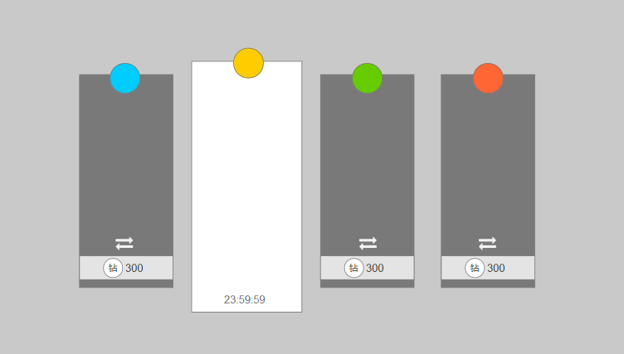

 |  | -默认选中当天的阵营，其他阵营置灰
 |  | -点击任意置灰的阵营，弹出消耗弹窗，可以消耗钻石更改阵营，消耗 = 【setting表GachaChangeTeamSpend】
 |  | -弹窗内容描述 = 【tid#Gacha012】
 |  | -切换成功后，切换后的阵营为选中状态，其他为置灰

5.奖励概率：奖励概率和普通抽有不同，添加阵营显示

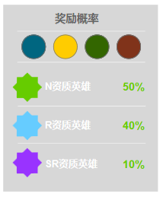

 | a.顶部添加阵营显示，高亮为当天的阵营，其他的置灰

友情抽 |  |  |  |  |  |  |  | 友情抽界面
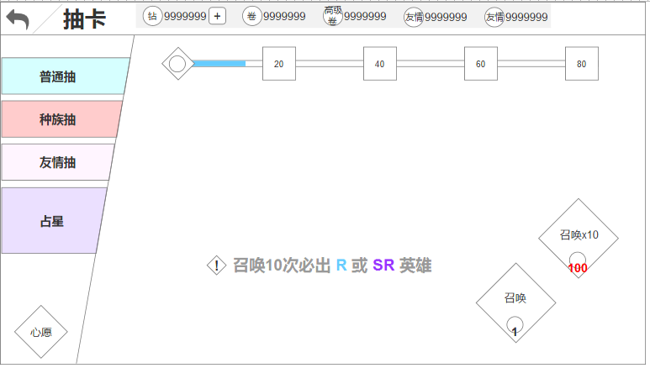
规则无特殊，以上的规则包含了友情抽的所有规则

抽卡流程

 |  |  |  |  | 点击任意抽卡选项
 |  |  |  |  |  | ↓
 |  |  |  |  |  | 判断资源是否足够
 |  |  |  |  |  | ↓
 |  |  |  |  | 是 |  | 否
 |  |  |  |  | ↓ |  | ↓
 |  |  |  | 判断次数够不够 |  |  | 弹出道具/资源获取途径弹窗
 |  |  |  | ↓
 |  |  | 是 |  | 否
 |  |  | ↓ |  | ↓
 |  |  | 判断栏位够不够 |  | 弹通用提示
 |  |  | ↓
 |  | 是 |  | 否
 |  | ↓ |  | ↓
 |  | 播放抽卡动画 |  | 弹出去升阶/买栏位的提示
 |  | ↓
 |  | 弹出卡牌结果界面
 |  | ↓
 |  | 抽到的每个卡牌是否是首次获得（不含绿）
 |  |  |  |  | ↓
 |  |  |  | 是 |  | 否
 |  |  |  | ↓ |  | ↓
 |  |  |  | 播放英雄展示 |  | 不播放英雄展示
 |  |  |  | → | ↓ | ←
 |  |  |  |  | 回到抽卡结果界面
 |  |  |  |  | ↓
 |  |  |  |  | 是否继续抽卡
 |  |  |  |  | ↓
 |  |  |  | 是 |  | 否
 |  |  |  | ↓ |  | ↓
 |  |  |  | 再走一遍流程 |  | 返回当前的抽卡类型界面

占星
占星

界面

占星界面说明 |  | 占星界面
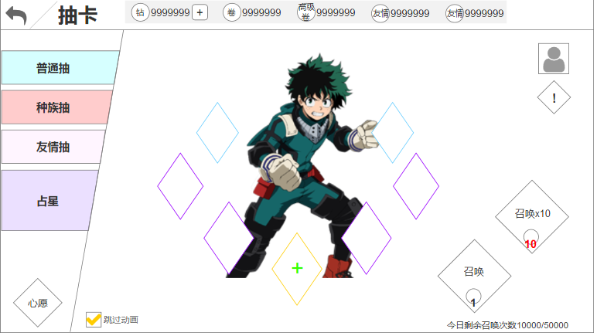
1.界面信息：
 | a.中部为固定spine
 | b.周围显示9个奖励
 | c.右上角为占星的奖励心愿单

2.界面操作：
 | a.点击最前方的奖励，弹出心愿单
 | b.点击右上角的心愿单按钮，同样可以弹出心愿单
 | c.点击奖励概率，弹出奖励预览弹窗

规则

功能开启
1.占星开启条件 = 【open表GachaHigh】

占星规则
1.占星前必须设置心愿：
 | a.如果未设置心愿直接进行抽卡，则弹出通用提示【tid#Gacha014】
 | b.弹出提示的同时，界面播放点击最前方奖励的引导动画

2.占星界面需要展示部分重要奖励 = 【Gacha_High表的important字段】

3.点击右上角心愿按钮，弹出心愿界面
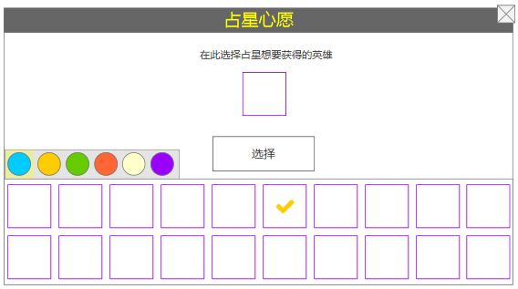

 | a.标题描述 = 【tid#Gacha015】
 | b.内容描述 = 【tid#Gacha016】
 | c.按钮文字描述 = 【tid#Gacha017】
 | d.此处可将当前版本任意一位英雄设置为心愿英雄
 | e.英雄列表头像中，画‘✓’的英雄为当前已设置的英雄
 | f.点击任意英雄，此英雄显示在心愿槽位中，点击选择按钮，确定设置

4.奖励概率：点击叹号，弹出占星的奖励概率
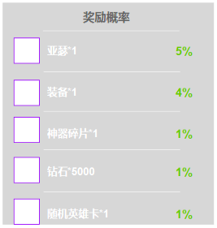

 | 奖励图标 = 【Gacha_High表的reward字段】
 | 奖励概率 = 【Gacha_High表的displayP字段】

5.占星英雄奖励，如果抽到英雄，则玩家的占星心愿选择的是谁就给谁

抽卡结果
抽卡结果

界面

抽卡背面结果 |  |  | 抽卡背面结果界面
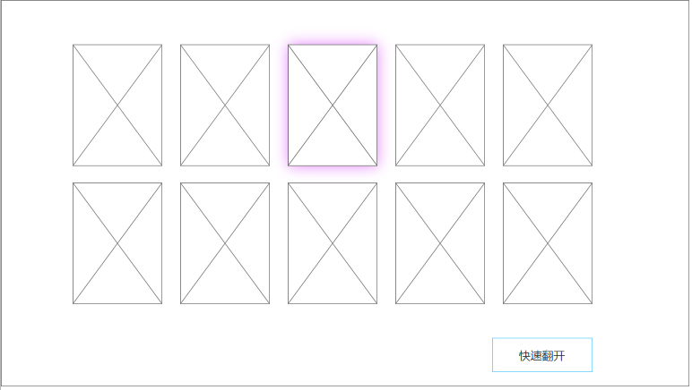
1.界面信息：
 | a.结果分为单抽和十连抽，右图为十连抽结果，单抽只在居中显示一张
 | b.卡牌背面含5种情况
 |  | -普通抽、友情抽用一种
 |  | -4个阵营各用一种
 | c.当所有卡牌都出现完毕后，右下角显示快速翻开按钮
 | d.当卡牌中包含紫色卡牌时，背景显示紫色特效

2.界面操作：
 | a.点击任意卡牌，播放翻开动画/特效
 | b.如果此卡牌是英雄，则播放英雄展示界面
 | c.点击快速翻开，快速翻开所有卡牌

卡牌正面说明 |  |  | 卡牌正面界面
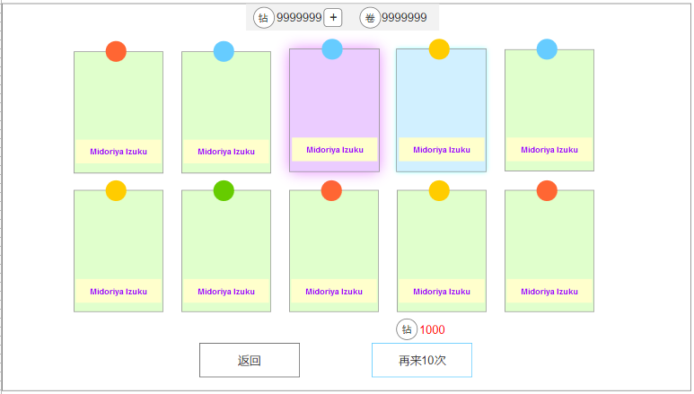
1.界面信息：
 | a.卡牌底色 = 英雄资质
 | b.圆点 = 英雄阵营
 | c.卡牌文字 = 英雄名字
 | d.顶部显示本类型抽卡所需要的抽卡资源
 | e.所有卡牌都翻开后，底部显示返回、再来x次（1次\10次）
 | f.按钮上方显示继续抽卡操作需要消耗的资源

2.界面操作：
 | a.点击返回，回到抽卡界面
 | b.再来x次，再走一次抽卡逻辑

英雄展示说明 |  |  | 英雄展示界面
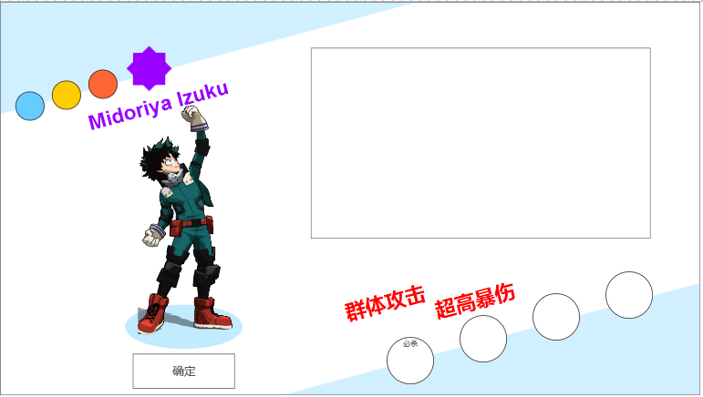
1.界面信息：
 | a.左上、右下的蓝色条 = 英雄阵营（4个颜色，一个阵营用一个）
 | b.左上信息 = 阵营、类型、职业、品质
 | c.右下信息 = 技能、英雄说明
 | d.左侧信息 = 英雄名字、英雄spine、确定按钮
 | e.右侧信息 = 假战斗技能展示

2.界面操作：
 | a.点击确定，返回卡牌翻开界面
 | b.点击技能icon，弹出技能tips

规则

结果规则

1.卡牌出现：
 | a.单抽：无规则，直接出现就行
 | b.十连抽：无序出现，需要一个总时间【setting表GachaResultTime】
 | c.这个时间过了之后，再弹出快速翻开按钮

2.英雄信息：
 | a.卡牌上英雄的阵营 = 【Hero_Detail表race字段】
 | b.英雄的名字 = 【Hero_Detail表name字段】
 | c.卡牌的品质 = 【Hero_Detail表initQuality字段】
 | d.英雄的spine = 【Hero_Detail表src字段】
 | e.英雄的类型、职业 = 【Hero_Detail表type、role字段】
 | f.四个技能分别读取【Hero_Detail表skill1、skill2、skill3、skill4字段】
 | g.英雄说明 = 【Hero_Detail表summary字段】

 | 假战斗表演暂且搁置

3.自动分解：
 | a.当玩家开启分解功能后，并且在分解功能界面勾选了抽到N级卡牌自动分解，则在每次抽卡后，都会自动分解掉
 | b.分解的结果在玩家由抽卡结果界面返回至抽卡界面时弹出
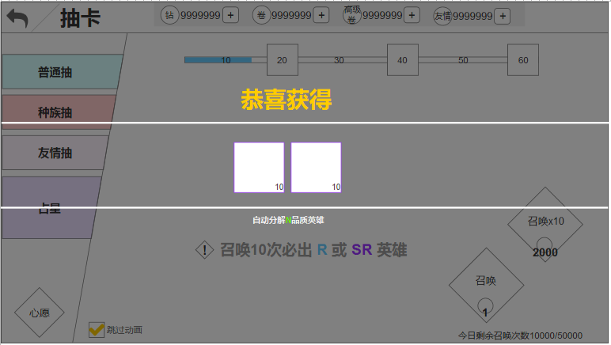

 | c.卡牌分解后的价值参考英雄重置文档
 | d.文字描述 = 【tid#Gacha018】
 | e.在抽卡结果界面连续抽卡＞80次，自动帮玩家领取抽卡积分奖励，一同显示在此界面中

抽卡随机逻辑
随机逻辑

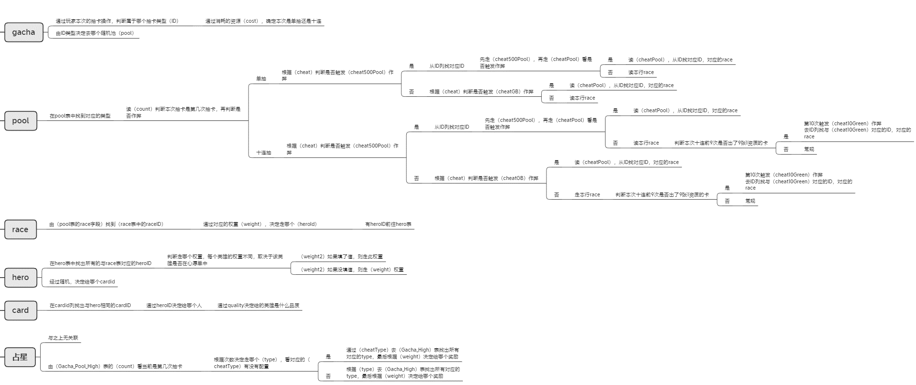

类型2需要记2个值：
 | 1.多少非紫作弊（cheatGB），每次触发该作弊后，此值清0
 | 2.历史累计抽卡总次数，永不清0

类型3.4.5.6需要共同记录以上2个值

